タイトル
タイトル画面

3D
タイトル

Press Enter

チュートリアル
チュートリアル画面

説明
 | 横スクロールで、吹き出しを表示して操作説明。
 | すべて終わり、右に進んだら画面遷移してゲーム画面へ

 | ①操作方法
 | ・歩き…AD/Lスティックまたは十字キー | ・8方向ダッシュ…J/X | ・ポーズ…P/START
 | ・ジャンプ…SPACE/A | ・壁つかみ…無し

 | ②ギミックの説明

 | ③アイテムの説明

 | ④目的

ゲーム
ゲーム画面

3D横スクロールアクション | ①スコア
 | ・スコア加算 | ←無し
②死んだ数
③アイテム取得数

 | ②死んだ数
 | ・死んだ数表示

プレイヤー
 | ③アイテム取得数
 | ・アイテム取得数表示

リザルト
リザルト画面

アイテム数
 | ・クリア…3000
 | ・１回も死なない…188888
 | ・死んだ数…-1050
 | ・アイテム数…13000

死んだ数
 | ・アイテム無し&死んだ…300
 | ・アイテム無し&死んでない…188888 + 300
 | ・アイテムあり&死んでない…(アイテム数 * 13000) + 188888 + 300
 | ・アイテムあり&死んだ…(アイテム数 * 13000) - (死んだ数 * 1050) + 300

合計スコア
 | ・基本的な計算式…(アイテム数 * 13000) - (死んだ数 * 1050) + ボーナス + 300

ランキング
ランキング画面

ランキング

概要
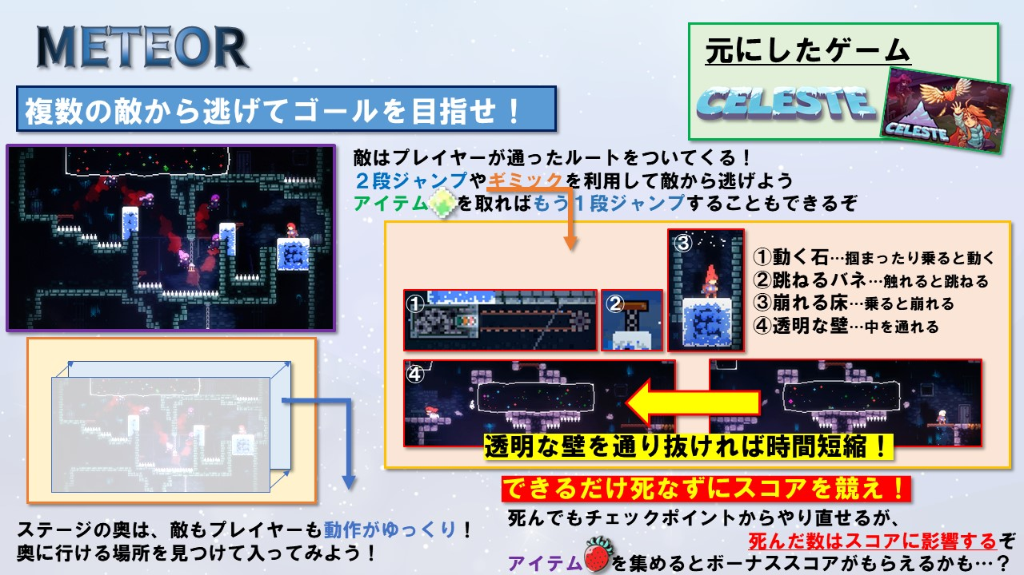
概要

